2.2
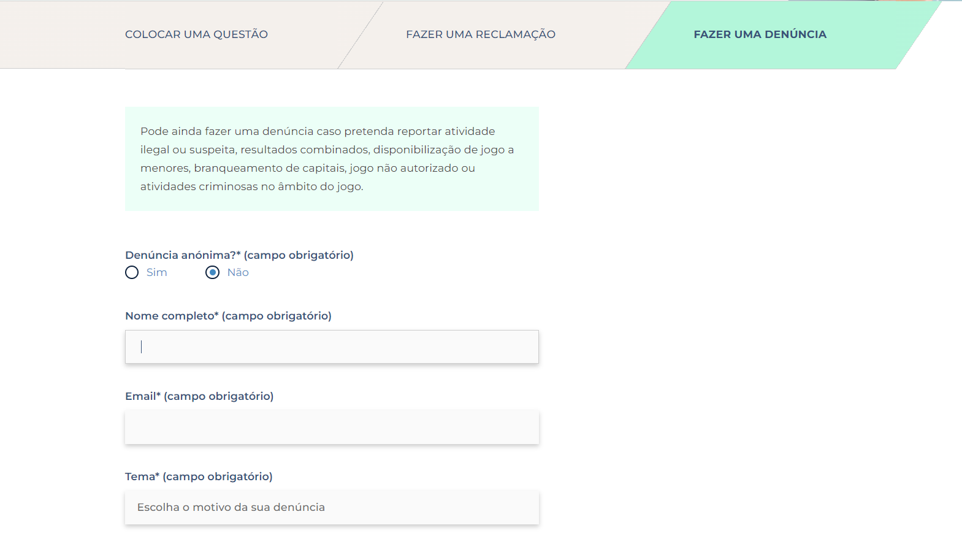
voltar à página inicial |  |  |  | 2 - CAMPOS
 | S | N | NA
 | x |  |  | 2.2 É usada revelação progressiva em vez de campos inativos
 |  |  |  | Em vez de mostrar campos inativos, o formulário deve esconder os campos dependentes do campo-chave sempre que este não tenha sido ativado. Ao ativar o campo-chave são exibidos os campos que dependem da condição nele definida.

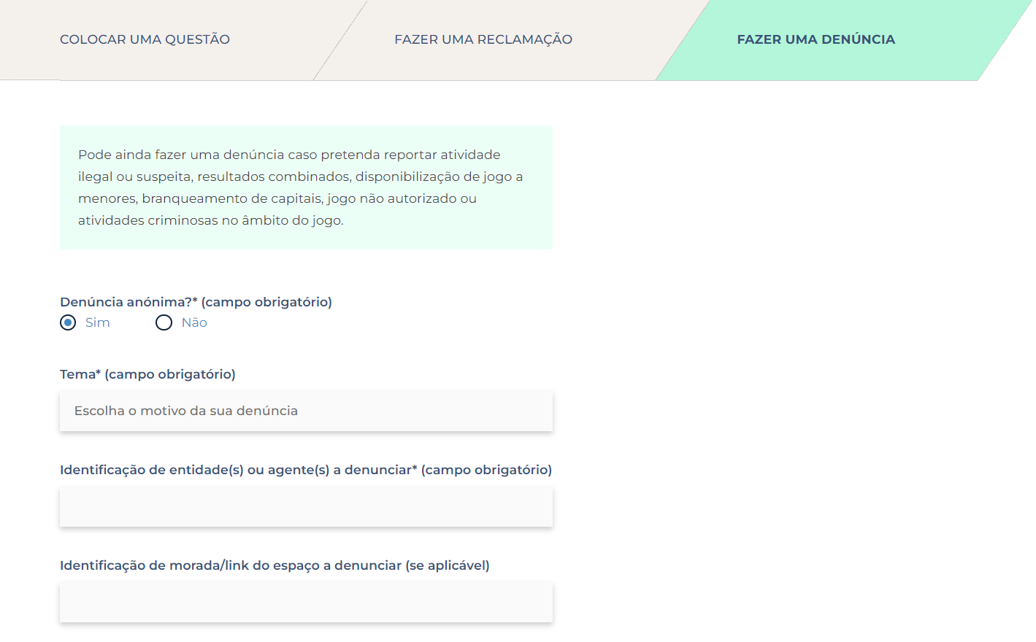
 | Listagem de evidências
 |  |  |  |  | Notas:
 |  |  |  |  | Os campos dependentes do campo-chave permanecem escondidos até serem ativados. Exemplo: na página "contactos" ao escolher o formulária "denúncias", apenas quando se escolhe a opção "não" para "denúncia anónima" são mostrados os campos "nome completo" e "email". URL: https://www.srij.turismodeportugal.pt/pt/contactos?form=tabReportForm

2.3
voltar à página inicial |  |  |  | 2 - CAMPOS
 | S | N | NA
 | x |  |  | 2.3 As legendas dos campos são breves e claras
 |  |  |  | As legendas associadas aos campos devem ser claras e o mais breves possível, sem recorrer a grandes explicações. Se essas explicações forem necessárias, devem ser apresentadas num bloco de texto paralelo.

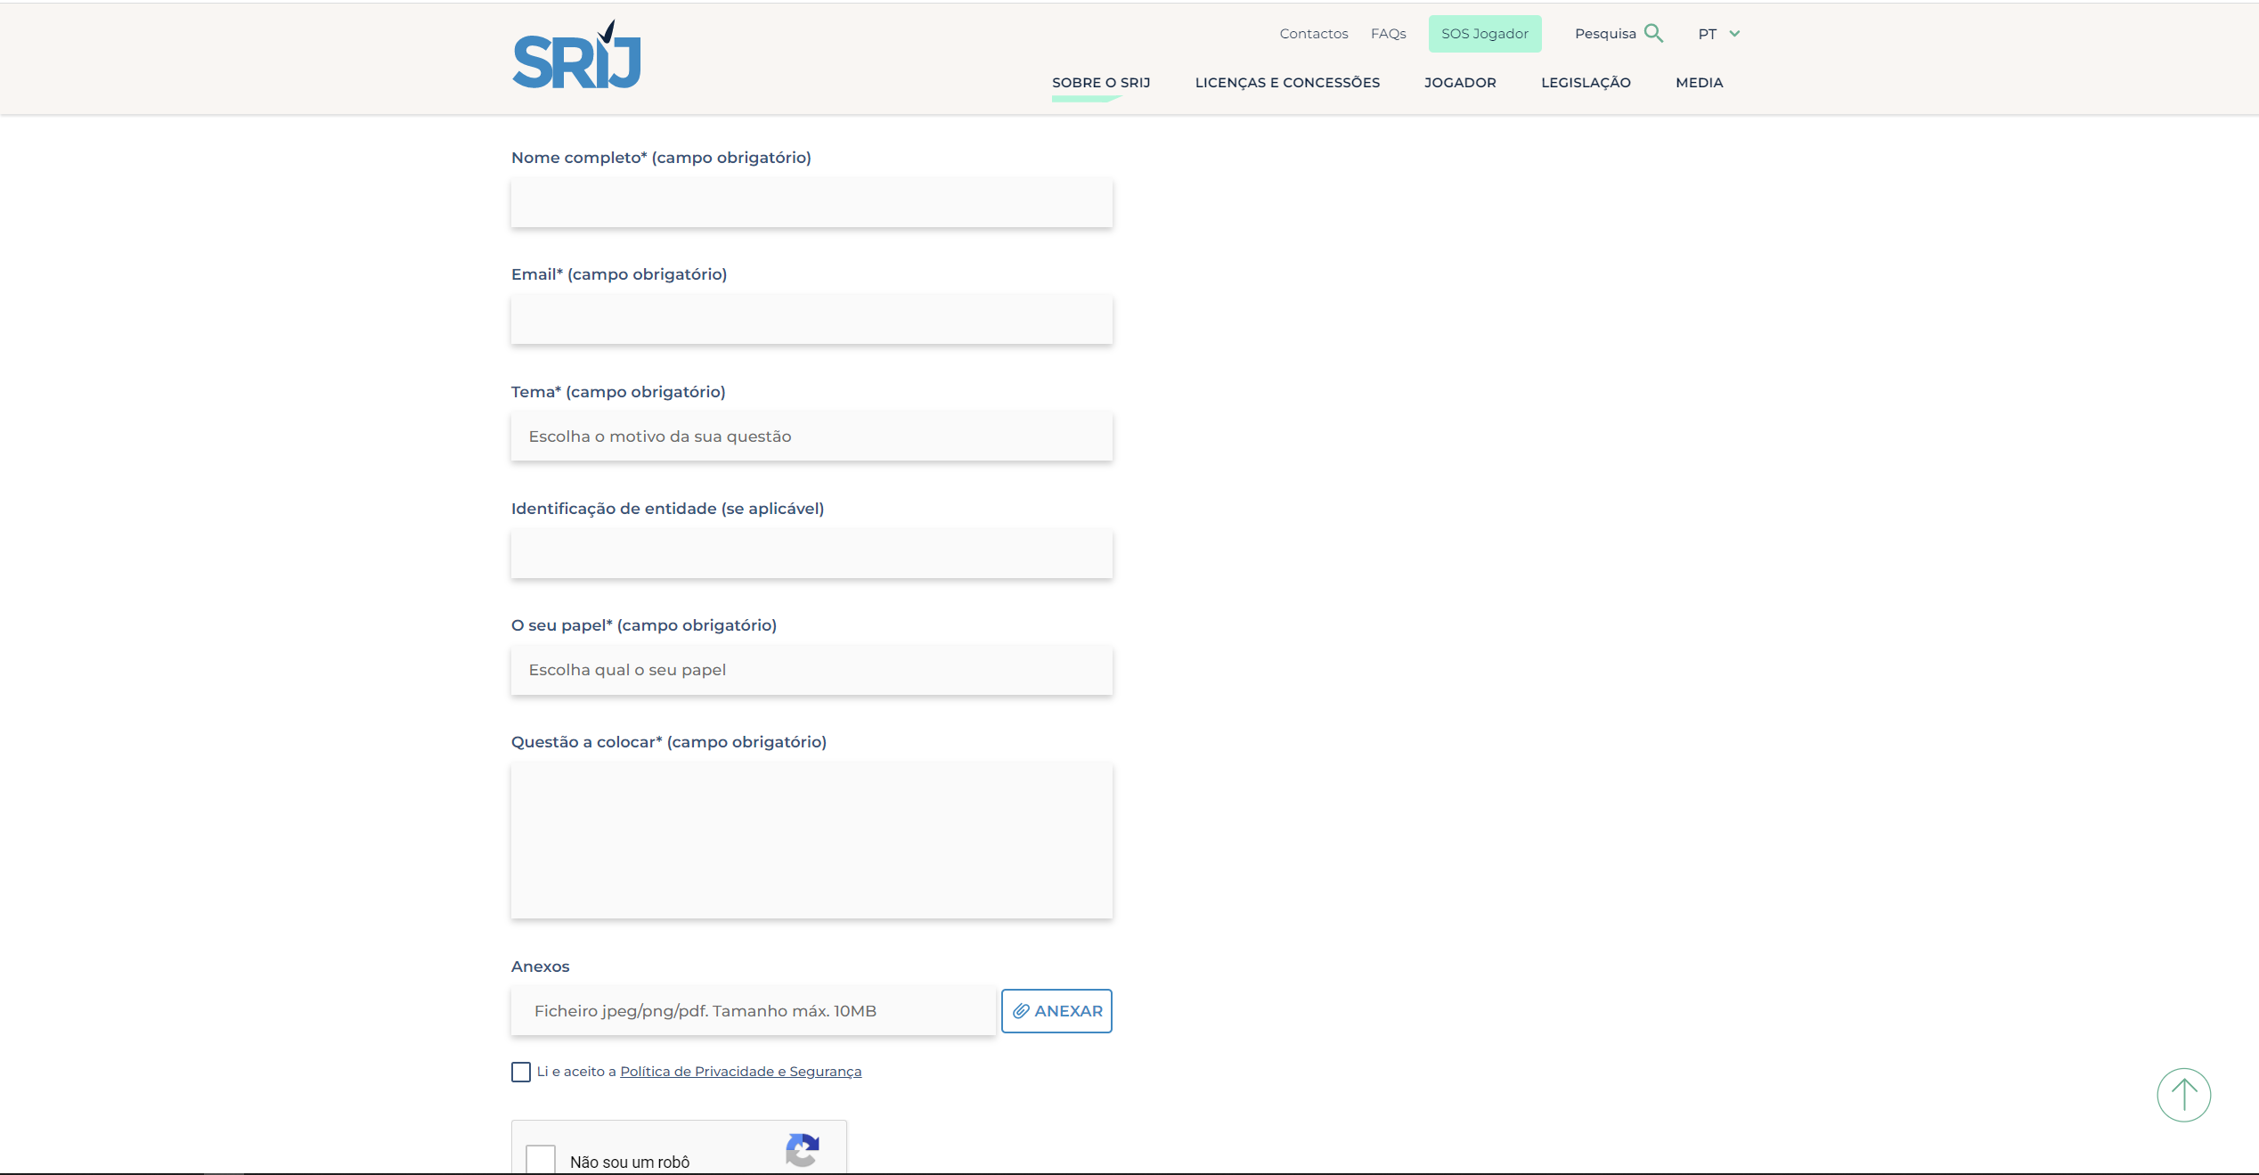
 | Listagem de evidências
 |  |  |  |  | Notas:
 |  |  |  |  | Os legendas dos campos cumprem os requisitos. Ver página de "contactos". URL: https://www.srij.turismodeportugal.pt/pt/contactos

2.4
voltar à página inicial |  |  |  | 2 - CAMPOS
 | S | N | NA
 | x |  |  | 2.4 Campos obrigatórios devem ser claramente indicados como tal
 |  |  |  | A identificação não deve basear-se apenas na cor. A sinalética visual de identificação deve ser notória. Deve ser disponibilizado um equivalente alternativo compatível com as tecnologias de apoio usadas por utilizadores com necessidades especiais.

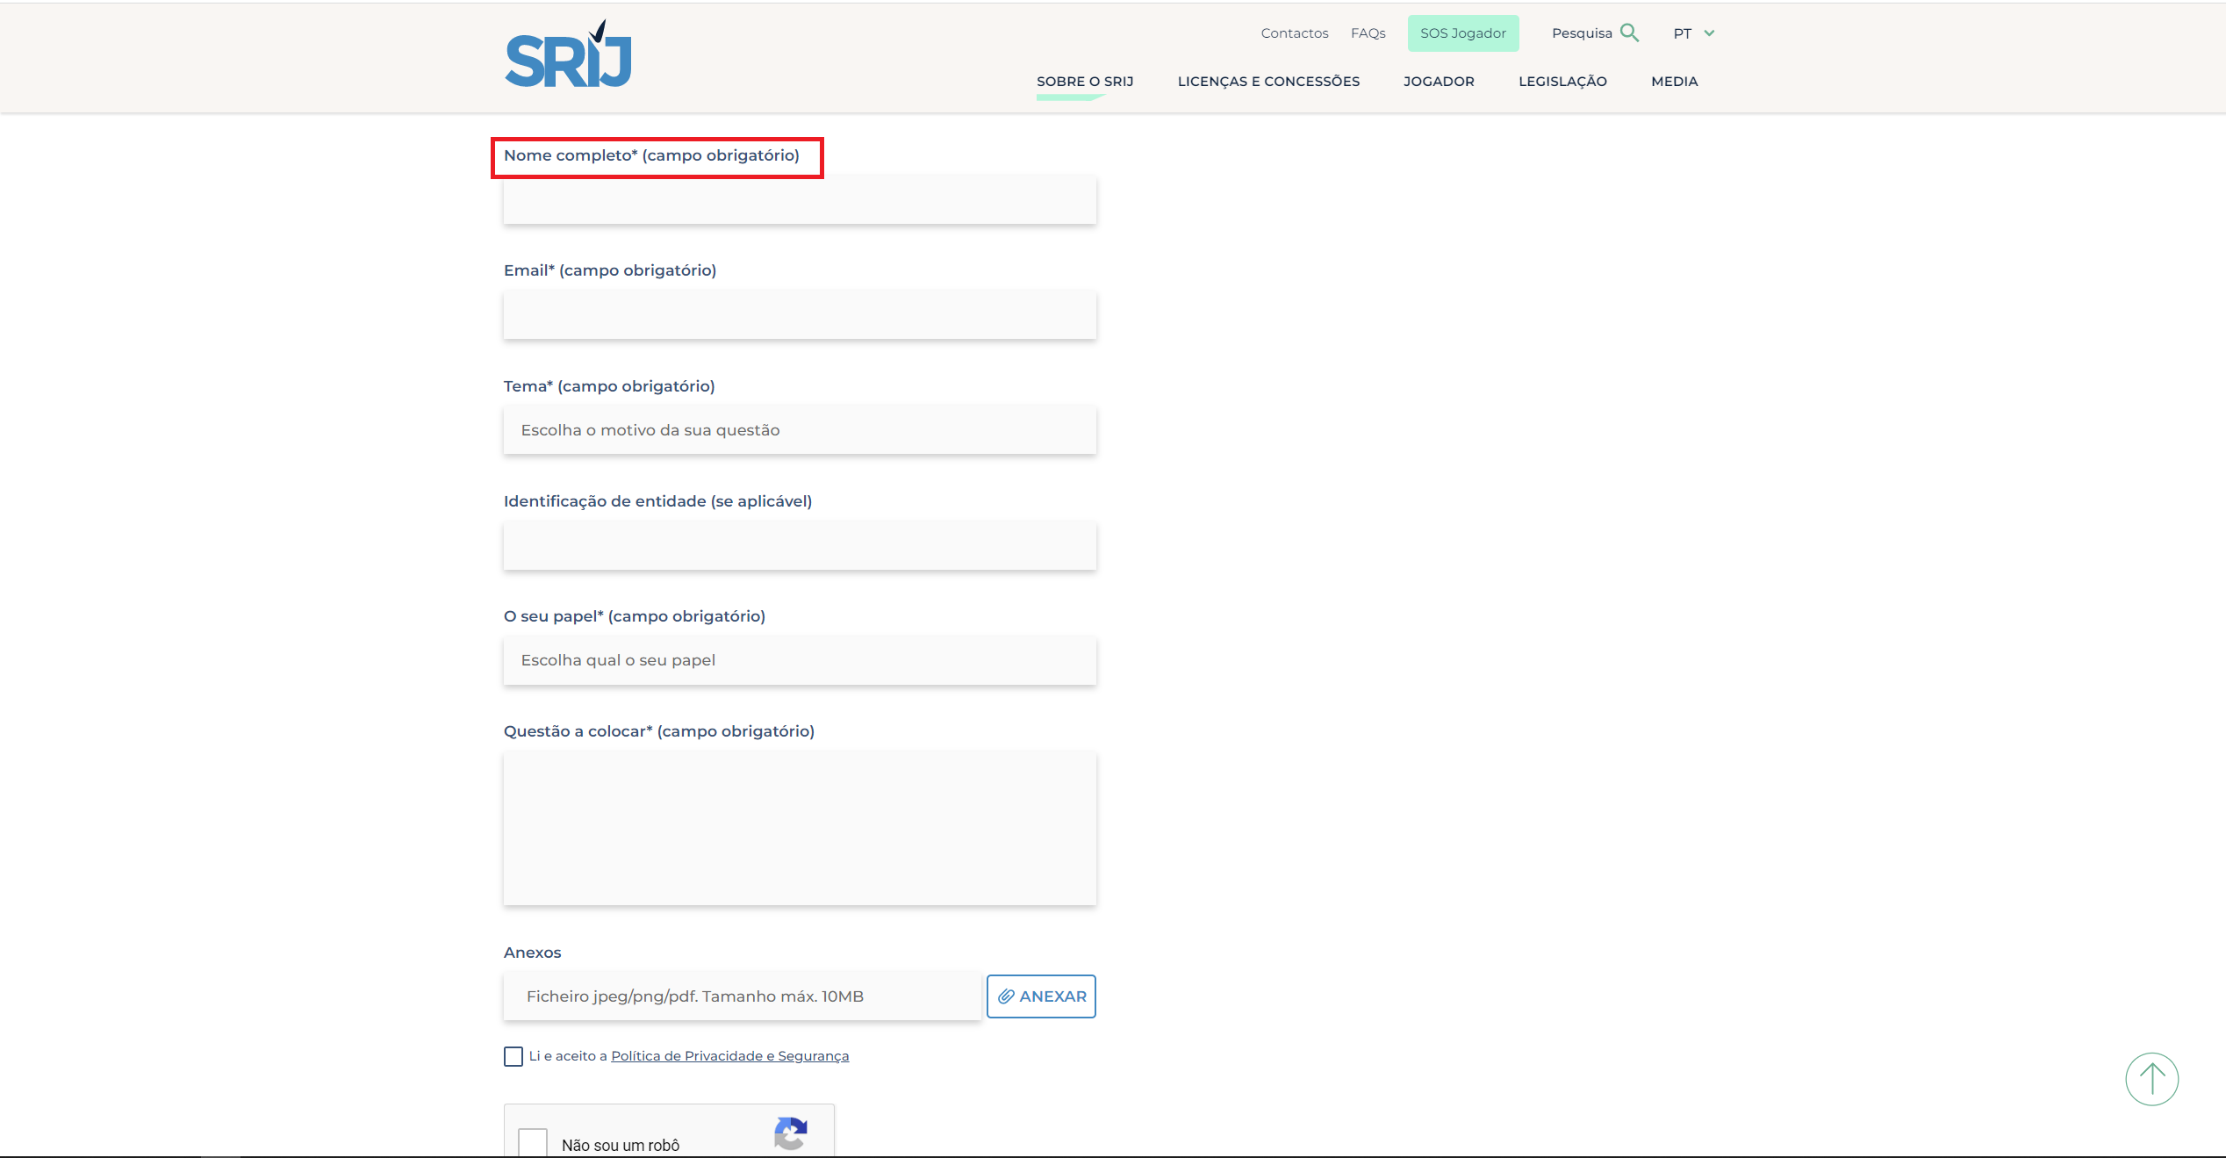
 | Listagem de evidências
 |  |  |  |  | Notas:
 |  |  |  |  | Os campos obrigatórios são assinalados com o símbolo *, assim como com a indicação (campo obrigatório). Ver página de "contactos". URL: https://www.srij.turismodeportugal.pt/pt/contactos

3.2
voltar à página inicial |  |  |  | 3 - RESPOSTA
 | S | N | NA
 | x |  |  | 3.2 Deve ser confirmado o sucesso da transação/envio de informação
 |  |  |  | O sucesso de uma transação deve ser claramente comunicado ao utilizador através de uma mensagem de confirmação.

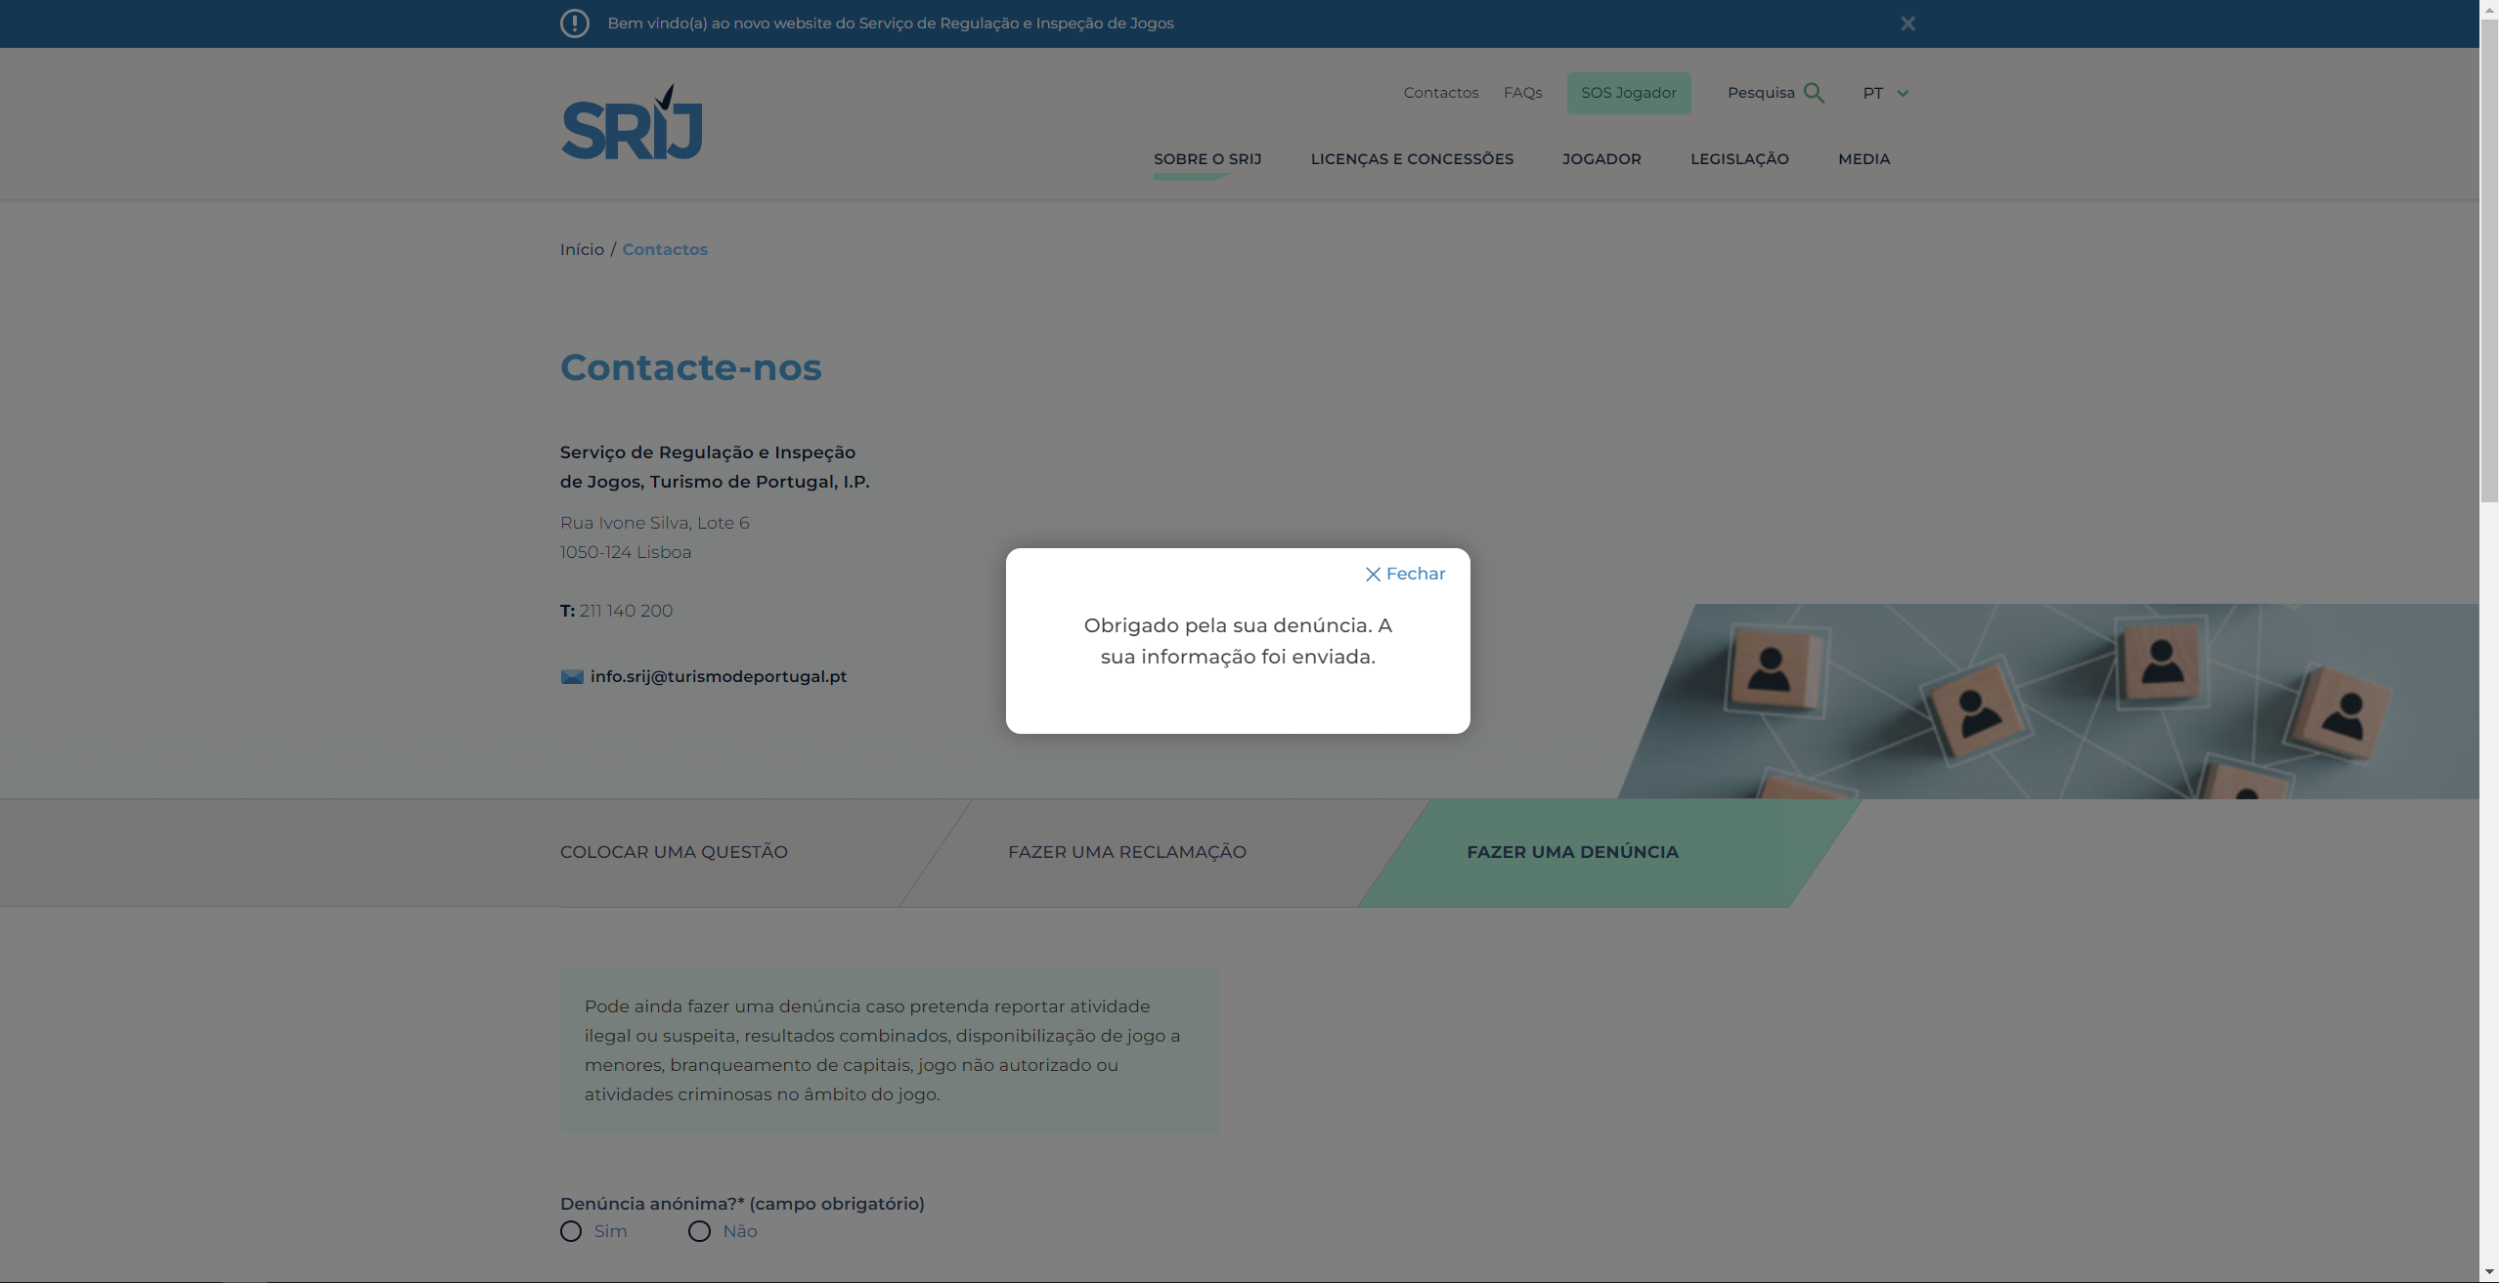
 | Listagem de evidências
 |  |  |  |  | Notas:
 |  |  |  |  | Sempre que um formulário é submetido, aparece uma mensagem de confirmação. Ver página de "contactos". URL: https://www.srij.turismodeportugal.pt/pt/contactos

4.3
voltar à página inicial |  |  |  | 4 - ERROS
 | S | N | NA
 | x |  |  | 4.3 As mensagens de erro são claramente identificadas junto aos campos de origem
 |  |  |  | As mensagens de erro devem ser apresentadas claramente associadas aos campos a que dizem respeito. Isto não invalida a necessidade de as apresentar numa lista sumário. Esta última técnica é particularmente útil em páginas longas.

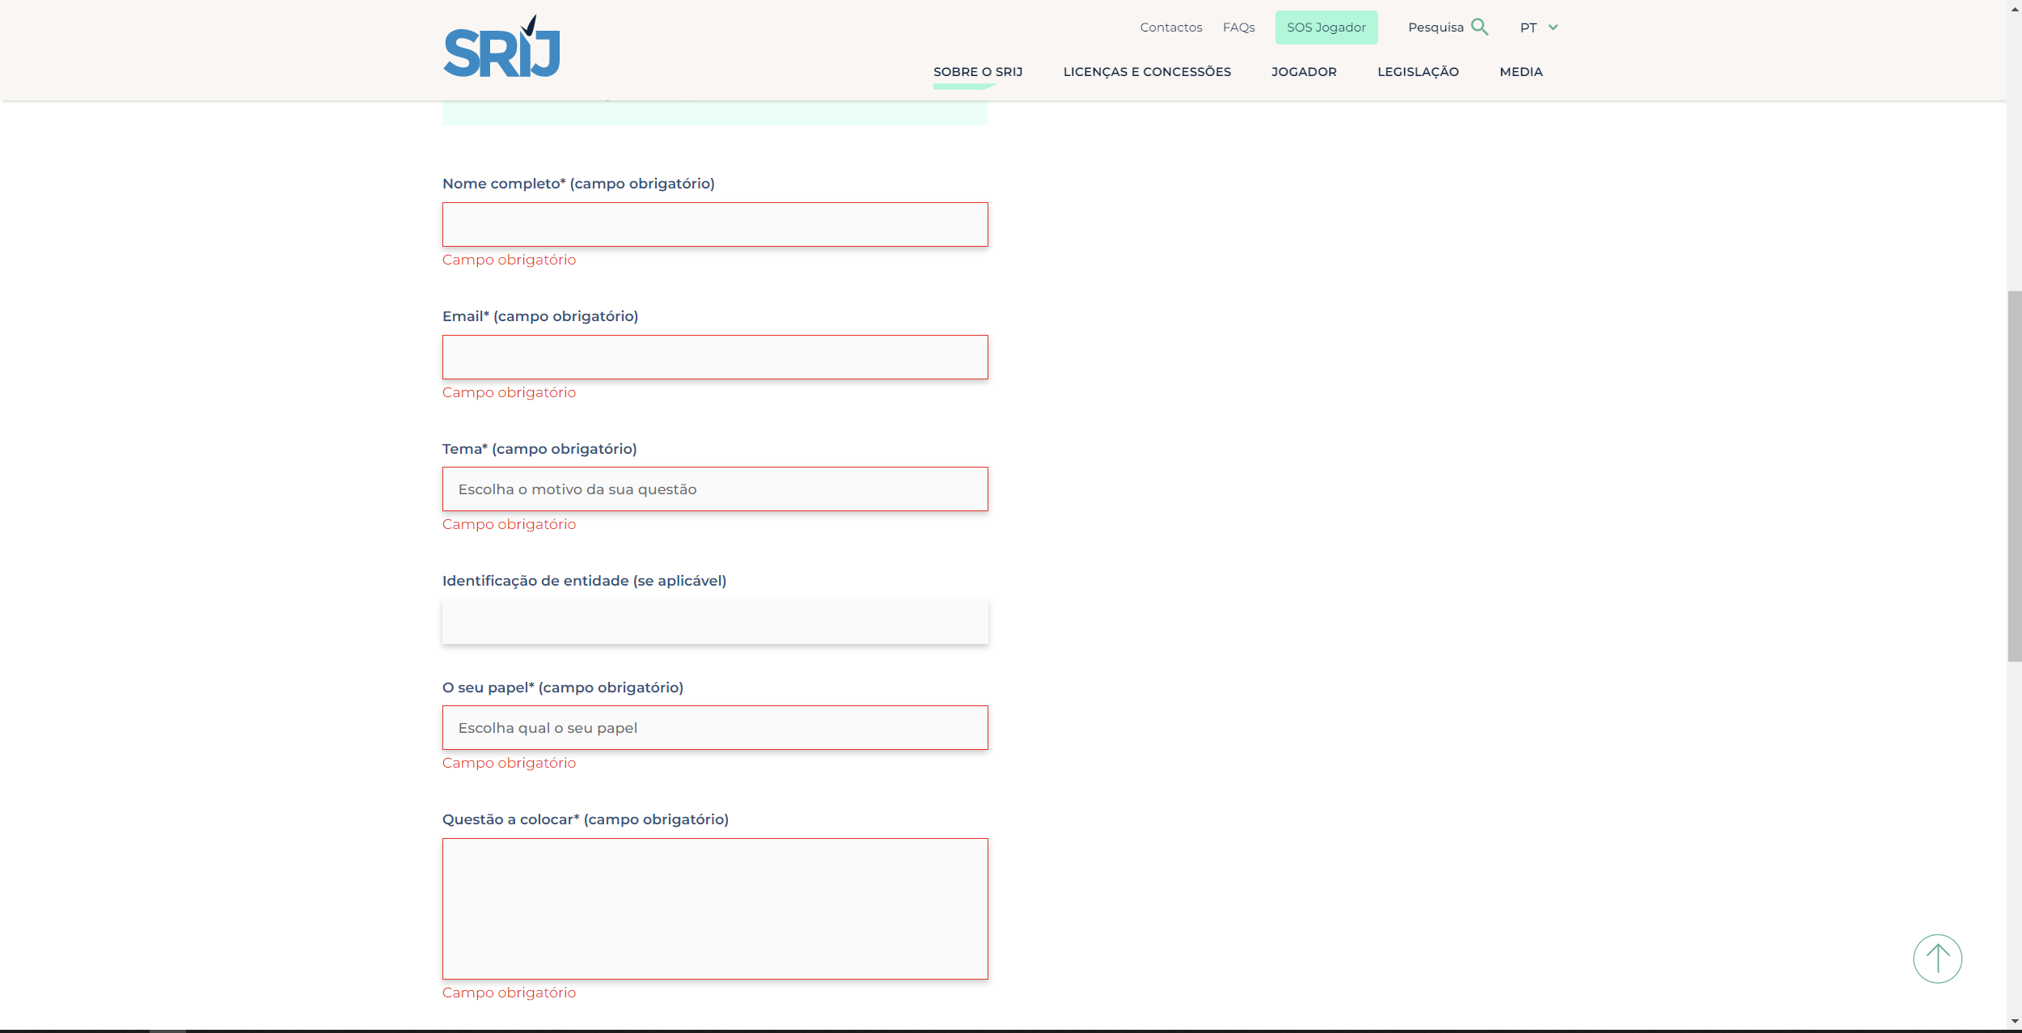
 | Listagem de evidências
 |  |  |  |  | Notas:
 |  |  |  |  | As mensagens de erro são apresentadas associadas aos campos. Não existindo páginas longas de formulárias, não se verificou a necessidade de ter uma lista sumário.

